第一版
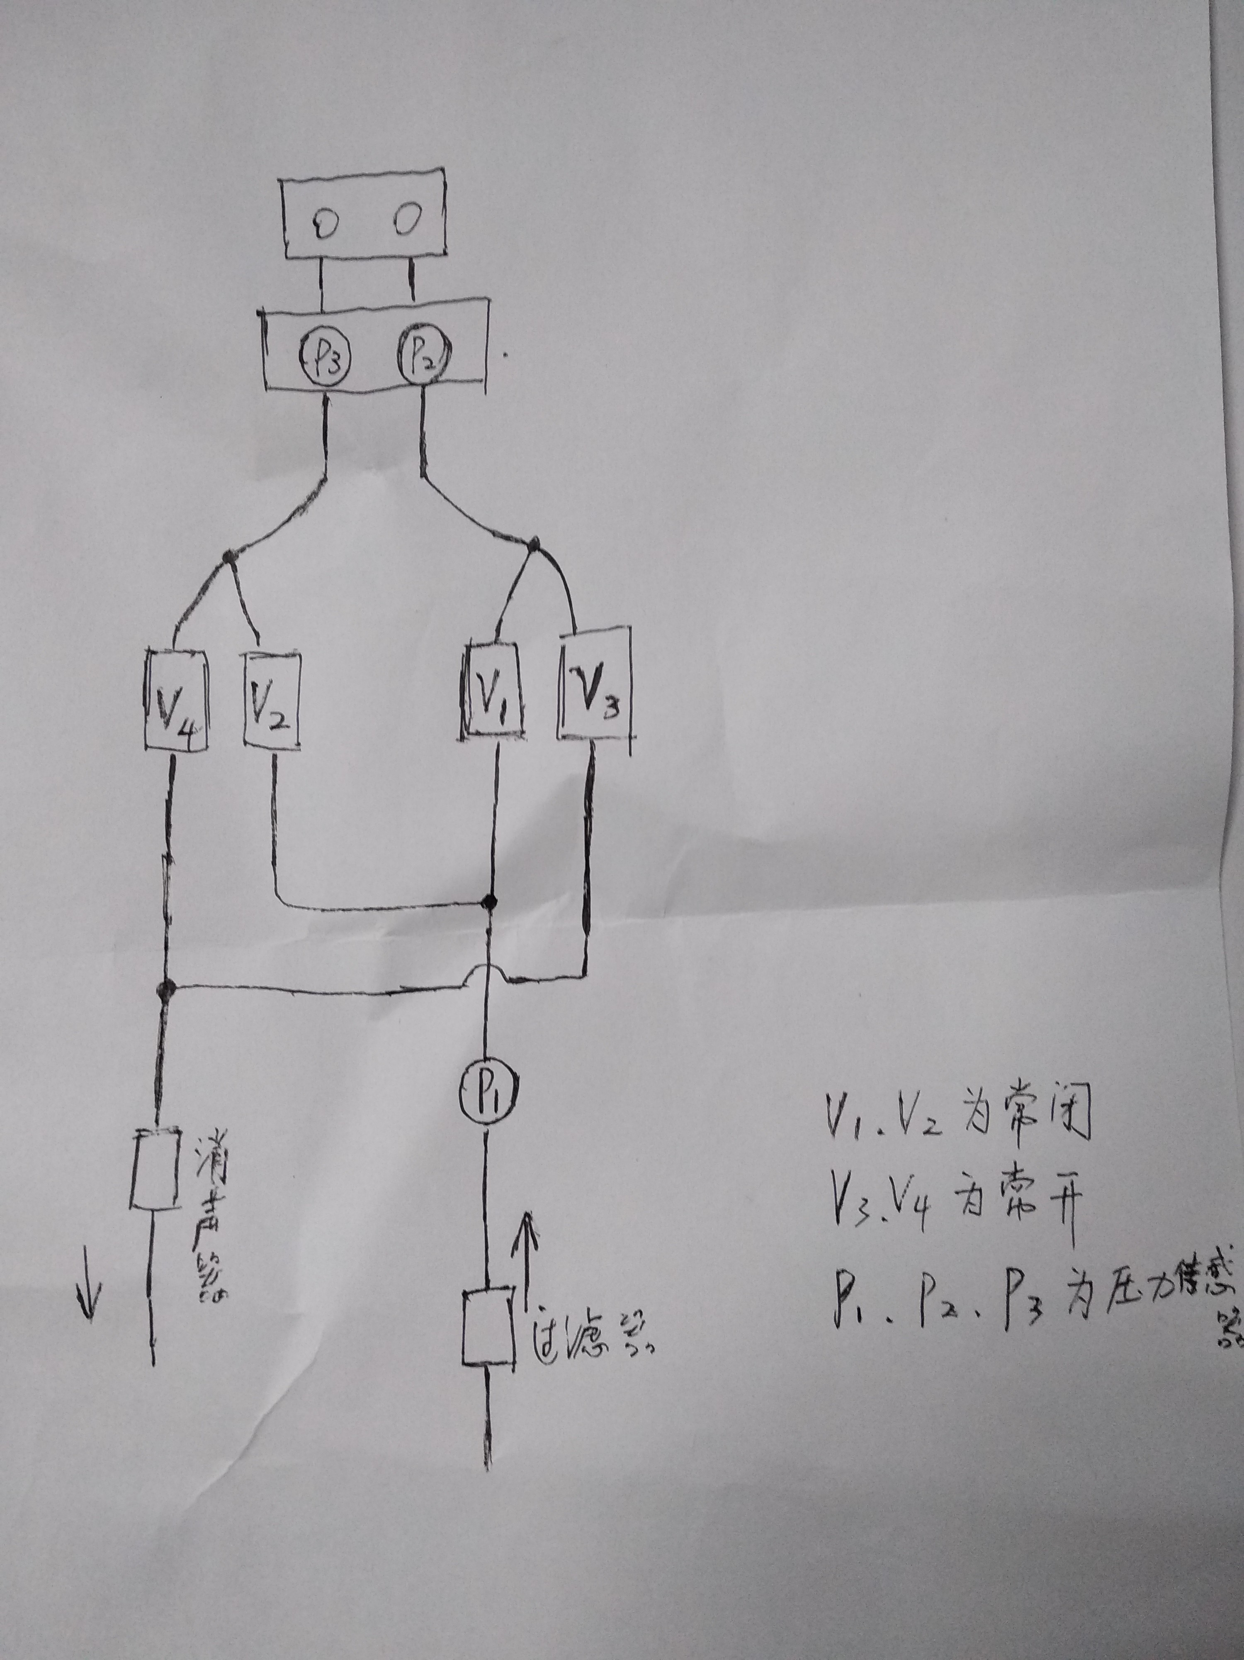
 |  | 备注
用户动作 | 内部操作
开机 | 检查P1压力是否在75bar以内，如果不在报警。如果低于50bar，报警，说气压低于50bar，治冷效果变差，请更换气瓶。
 | 检查P3，P2，是否为大气压即0bar。如果压力大于0bar，报警，说V3与V4可能损坏，V1、V2可能漏气。
 | 读取探针芯片，如果未检测到，不报警。如果检测到芯片，读取不成功，报警，提示探针存在故障。如果探针超过使用次数限制报警，要求更换新探针。 | 不同的探针，其芯片数据不同。存储格式：探针型号，正常使用最高气压，限制使用次数，第一次使用时间，使用次数，最后一次使用时间。
致冷 踩脚踏 | 判断是否检测到探针，如果没有，报警。如果检测到，判断是否超过使次数用限制，如果超过，弹出对话框，问探针超过使用次数限制，有可能引发探针爆裂风险，是否坚持使用，如果坚持，执行下一步，如果不坚持，就停止输出。如果没超过，判断探针是哪种型号的探针。 | 探针分为：软性探针、硬性探针、前端喷气型探针。
软性探针
V3 | V3,通电，关闭阀门 | 顺序不能换
V1 | V1，通电，打开阀门
P2 | 启动1S后检查一次，P2压力是否低于P1,20bar以内（此值需要实测）。如果低于20bar，正常。如果高于20bar代表探针前端可能存在漏气，报警探针前端存在漏气或者探针未插紧。 | 不同粗细的探针，气压降低幅度不一。越粗的探针，气压降低越多。如果探针前端中心毛细管漏气，那么气压差会变更高。
P3 | 每隔0.5s检查一次，判断P3压力是否高于10bar。如果高于10bar，那么代表探针输出端堵塞，立刻关闭输出，报警输出堵塞。 | P3此值需要测量。正常情况下，此处的压力应该是接近0bar，因为与大气相连
检测脚踏 | 随时检测踩是否松开，如果松开那么立刻关闭V1（停电）,打开V3（停电）。 | V1与V3关闭顺序不能反。
 | 结束
喷气型探针
V3 | V3,通电，关闭阀门 | 顺序不能换
V1 | V1，通电，打开阀门
P2 | 启动1S后检查一次，P2压力是否低于P1,40bar以内（此值需要实测）。如果低于40bar以内，正常。如果低于40bar以外，代表探针前端可能存在漏气，报警探针前端存在漏气或者探针未插紧。 | 喷气型探针，气体直接从前端出来，不会回流主机，所以P2的压力会远低于P1,但是由于前端节流，此处还是应该有压力。
P3 | 每隔0.5s检查一次，判断P3压力是否低于1bar。如果低于1bar，代表正常。如果高于1bar代表V2阀门存在漏气，或者其它故障，报警，停止输出。 | P3此值需要测量。正常情况下，此处的压力应该是接近0bar，因为与大气相连。由于喷气型探针无气体回流，此处传感器应该是0bar，或者误差范围内。
检测脚踏 | 随时检测踩是否松开，如果松开那么立刻关闭V1（停电）,打开V3（停电）。 | V1与V3关闭顺序不能反。
 | 结束
硬性探针
V3 | V3,通电，关闭阀门 | 顺序不能换
V1 | V1，通电，打开阀门
P2 | 启动1S后检查一次，P2压力是否低于P1,30bar以内（此值需要实测）。如果低于30bar，正常。如果高于30bar代表探针前端可能存在漏气，报警探针前端存在漏气或者探针未插紧。 | 硬性探针前端孔径大，所以气流量大，压差大。
P3 | 每隔0.5s检查一次，判断P3压力是否高于20bar。如果高于20bar，那么代表探针输出端堵塞，立刻关闭输出，报警输出堵塞。 | P3此值需要测量。正常情况下，此处的压力应该是接近0bar，因为与大气相连。由于气流量大，此处的气压应该不是0bar，是高于0bar,比如15bar内。
检测脚踏 | 随时检测踩是否松开，如果松开那么立刻关闭V4(通电）,打开V2(通电）。当p2=p3时（此处可以判断P1=P2=P3），V1与V2关闭（断电），V3,V4打开（断电），释放管道余气。 | V1,V2,V3,V4，依次操作， 顺序不能乱。
 | 结束

第二版
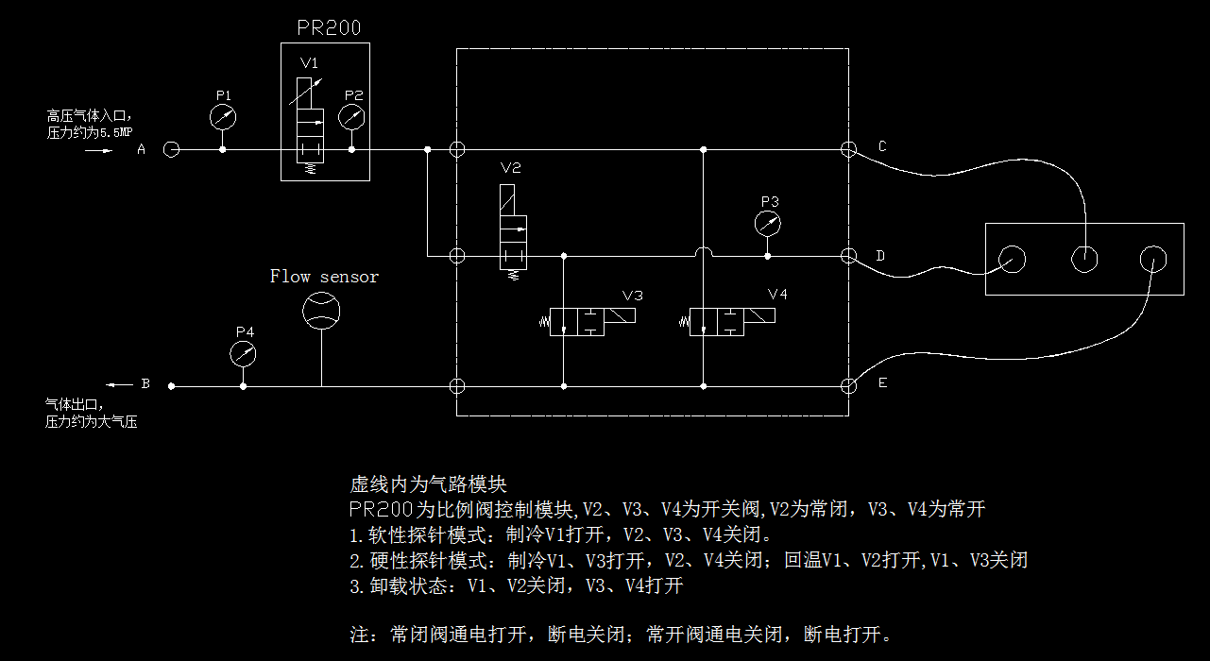
用户动作 | 内部操作 | 备注：
开机自检 | 检查P1压力是否在80bar以内， 如果不在报警，气瓶压力过大，请注意降低室温或更换气瓶。 如果低于50bar，报警，说气压低于50bar，治冷效果变差，请更换气瓶。
 | 检查P2，P3，P4，是否为大气压即0bar。 如果只是P2,P3,P4压力大于0bar，报警，请先检查尾管确定是否堵塞，如果没有堵塞属于系统故障请联系工程师。 P2,P3,P4任何压力不为0bar的情况，报警，请联系授权企业或授权工程师进行检测，请停止使用。
循环检测： 检测等待探针 | 读取探针芯片，如果未检测到，不报警。 如果检测到芯片，读取不成功，报警，提示探针存在故障。如果探针超过使用次数限制报警，要求更换新探针。 读取到探针芯片，根据探针类型，设置参数最大限制。 | 不同的探针，其芯片数据不同。存储格式：探针型号，正常使用最效果值，限制使用次数，第一次使用时间，使用次数，最后一次使用时间。
致冷 踩脚踏 | 如果没有检测到探针，报警。 如果检测到，进入相应的探针程序进行启动。 | 探针分为：软性探针、硬性探针、前端喷气型探针。
软性探针
设置参数读取 | 读取参数设置。 如果设置为效果1：P2最大压力设置40bar 如果设置为效果2：P2最大压力设置50bar 如果设置为效果3：P2最大压力设置60bar | 效果1，为柔和模式， 效果2，为经典模式， 效果3，为强力模式。 在设置里面，确认是否开启自动祛霜模式。
V4 | V4,通电，关闭阀门 | 顺序不能换
V1 | V1，通电，打开阀门
P2 | 启动1S后检查一次，P2压力与P1的差值（P1-P2）是否在正负2bar以内（实测：实测软性探针，P2压力还大于P1,可能是由于测量误差引起）。 如果低于2bar，正常。 如果高+2bar小于10bar，代表探针前端可能存在漏气，报警探针前端存在漏气或者探针未插紧。 如果差值高于10bar，代表高压减压阀可能已经损坏。 | 如果探针前端中心毛细管漏气，那么气压差可能在10bar以内。如果高压减压阀损坏，无法导通，那么前后减压阀可能就差有40bar以上。
P4 | 每隔0.5s检查一次，判断P4压力是否高于10bar。如果高于10bar，那么代表探针输出端堵塞，立刻关闭输出，报警输出堵塞。 | P3此值需要测量。正常情况下，此处的压力应该是接近0bar，因为与大气相连
FLOW SENSOR | 效果1：当流量大于正常3.0L/min（启动5秒后的平均值）,0.5L/min以上，马上降V1的输出压力值，使流量重回3.0L/min+-0.5L/min。 效果2：当流量大于正常4.0L/min（启动5秒后的平均值）,0.5L/min以上，马上降V1的输出压力值，使流量重回4.0L/min+-0.5L/min。 效果3：当流量大于正常5.0L/min（启动5秒后的平均值）,0.5L/min以上，马上降V1的输出压力值，使流量重回5.0L/min+-0.5L/min。 | 当开起自动祛霜模式后，才进入此自动调节，防止探针起霜。
检测脚踏 | 随时检测踩是否松开，如果松开那么立刻关闭V1（停电）,打开V4（停电）。 | V1与V4关闭顺序不能反。
 | 结束
喷气型探针 |  | 此方案暂不写程序
V4 | V4,通电，关闭阀门 | 顺序不能换
V1 | V1，通电，打开阀门
P2 | 启动1S后检查一次，P2压力是否低于P1,20bar以内（此值需要实测）。如果低于20bar以内，正常。如果低于20bar以外，代表探针前端可能存在漏气，报警探针前端存在漏气或者探针未插紧。 | 喷气型探针，气体直接从前端出来，不会回流主机，所以P2的压力会远低于P1,但是由于前端节流，此处还是应该有压力。
P3 | 每隔0.5s检查一次，判断P3压力是否低于1bar。如果低于1bar，代表正常。如果高于1bar代表V2阀门存在漏气，或者其它故障，报警，停止输出。 | P3此值需要测量。正常情况下，此处的压力应该是接近0bar，因为与大气相连。由于喷气型探针无气体回流，此处传感器应该是0bar，或者误差范围内。
检测脚踏 | 随时检测踩是否松开，如果松开那么立刻关闭V1（停电）,打开V4（停电）。 | V1与V4关闭顺序不能反。
 | 结束
硬性探针
设置参数读取 | 读取参数设置。 如果设置为效果1：P2最大压力设置40bar 如果设置为效果2：P2最大压力设置50bar 如果设置为效果3：P2最大压力设置60bar | 效果1，为柔和模式， 效果2，为经典模式， 效果3，为强力模式。 在设置里面，确认是否开启自动祛霜模式。
V4 | V4,通电，关闭阀门 | 顺序不能换
V1 | V1，通电，打开阀门
P2 | 启动1S后检查一次，P2压力与P1的差值（P1-P2）是否在正负2bar以内（实测：实测软性探针，P2压力还大于P1,可能是由于测量误差引起）。 如果低于2bar，正常。 如果高+2bar小于20bar(需实测)，代表探针前端可能存在漏气，报警探针前端存在漏气或者探针未插紧。 如果差值高于20bar，代表高压减压阀可能已经损坏。 | 硬性探针前端孔径大，所以气流量大，压差大。
P3 | 每隔0.5s检查一次，判断P3压力是否高于20bar。如果高于20bar，那么代表探针输出端堵塞，立刻关闭输出，报警输出堵塞。 | P3此值需要测量。正常情况下，此处的压力应该是接近0bar，因为与大气相连。由于气流量大，此处的气压应该不是0bar，是高于0bar,比如15bar内。
检测脚踏 | 随时检测踩是否松开，如果松开那么立刻关闭V3(通电）,打开V2(通电）。当p2=p3时（此处可以判断P1=P2=P3，如果其值在正负2bar以内）或时间到2S，V1与V2关闭（断电），V3,V4打开（断电），释放管道余气。 | V1,V2,V3,V4，依次操作， 顺序不能乱。
 | 结束

